报废
南方高速-2026年报废车辆信息
序号 | 车牌号 | 车型 | 购置时间 | 行驶证 | 车辆铭牌(实例） | 车辆侧面图片（建议45度角度）能看到车牌车辆全部 | 整备质量（单位：kg） | 停放地 | 备注
1 | 川EC85Q9 | 轻型栏板货车 | 2018.5 | 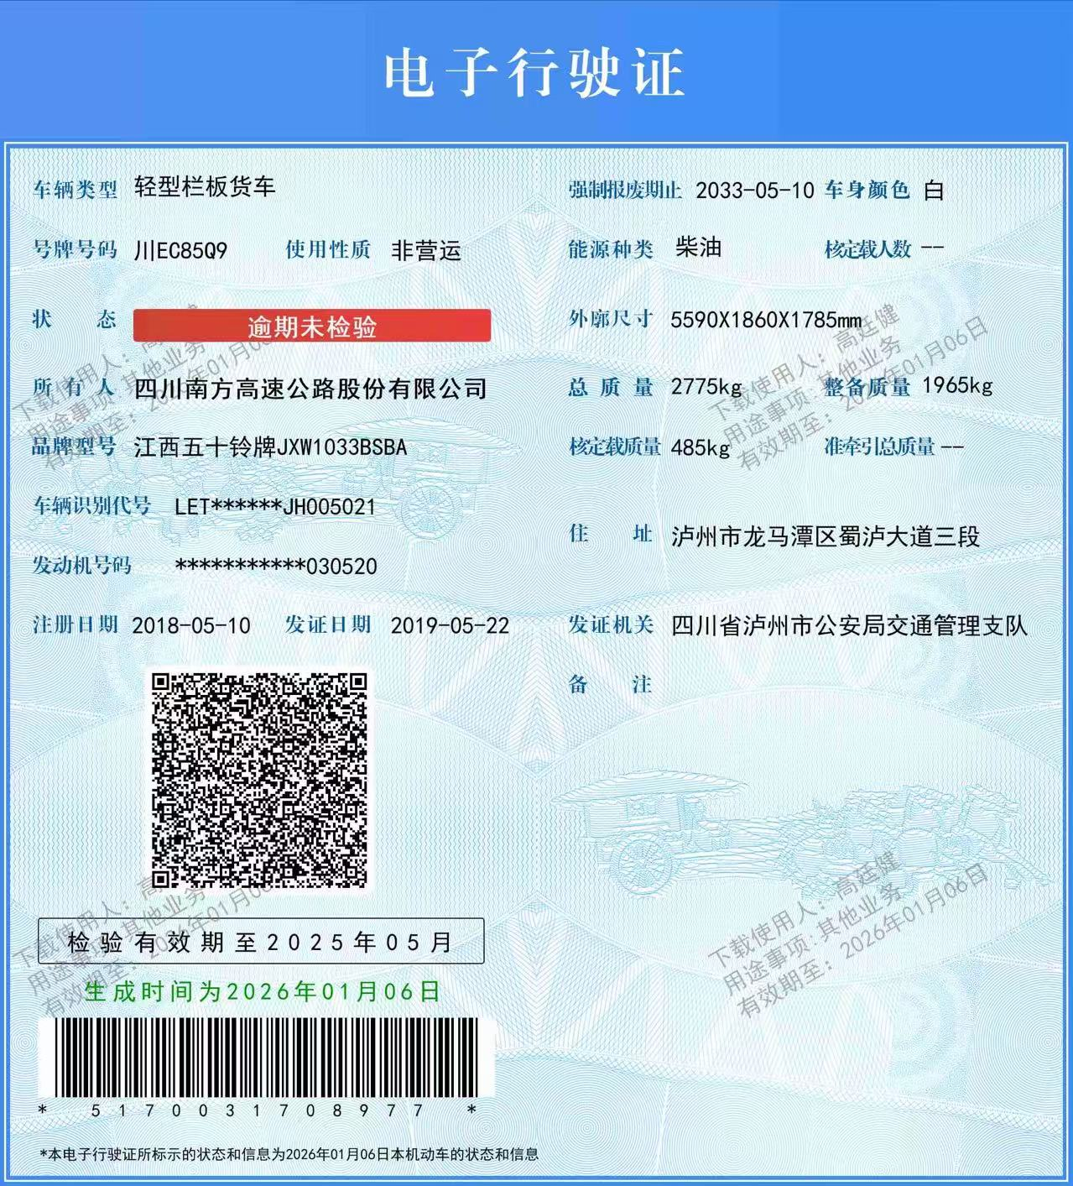 | 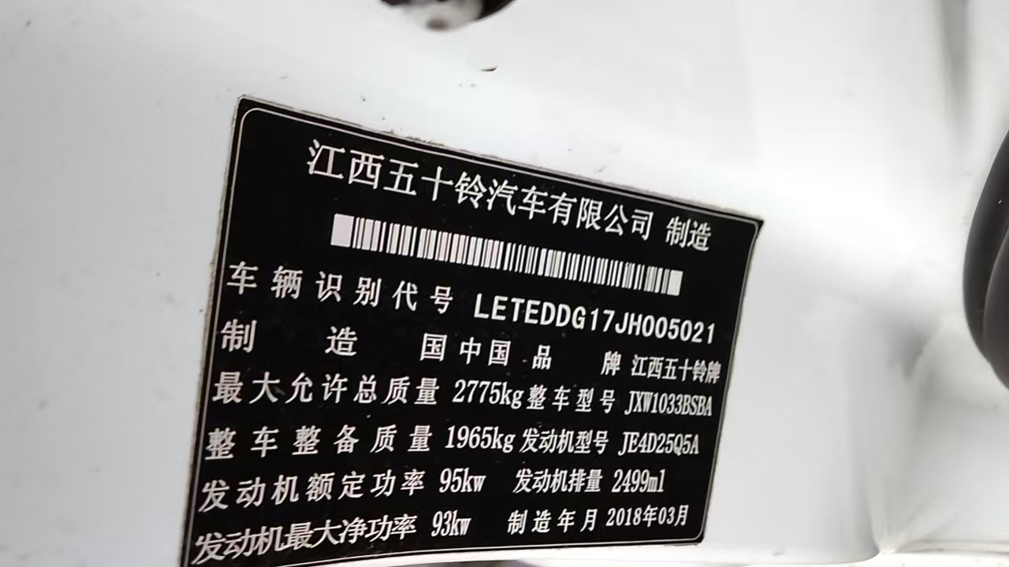 | 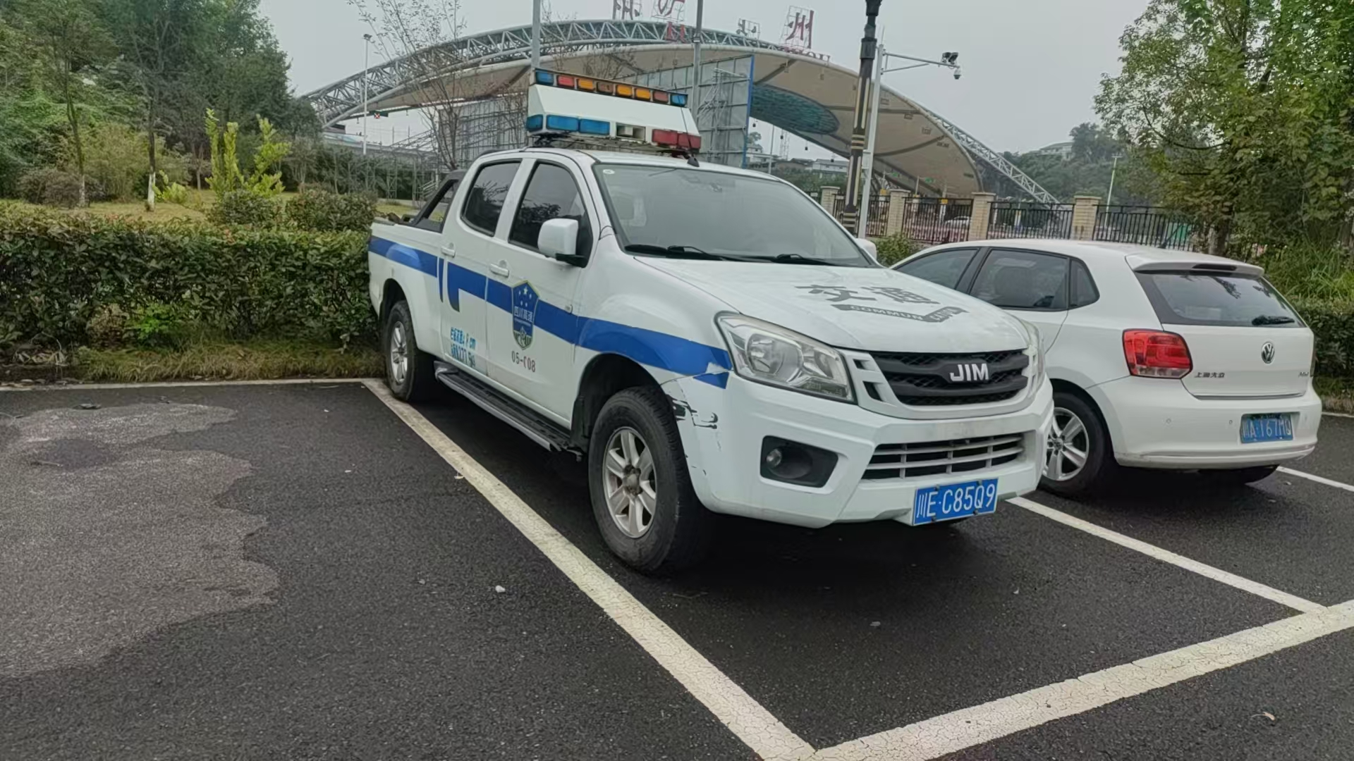 | 1965 | 泸州市龙马潭区蜀泸大道三段202号 | 南方
 |  |  |  |  |  |  | 1965

